CollectiveAccess
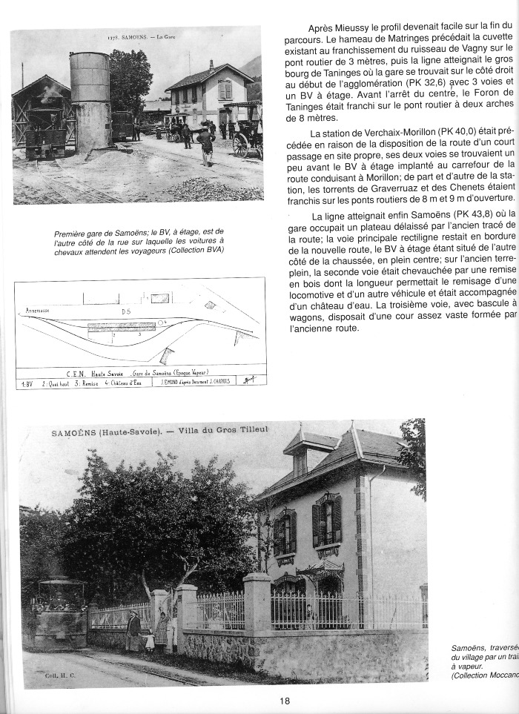
Image | Object | Description | Date
 | C E N Train ANNEMASSE - SIXT (1-0017) | Photos des gares du tramway de : ST JOIRE - MIEUSSY - SAMOENS
 | C E N Train ANNEMASSE - SIXT (1-0019) | Article et Photo de l 'ancienne gare de Samoëns , Plan de l'ancienne gare de Samoëns et photo de la villa du gros tilleul
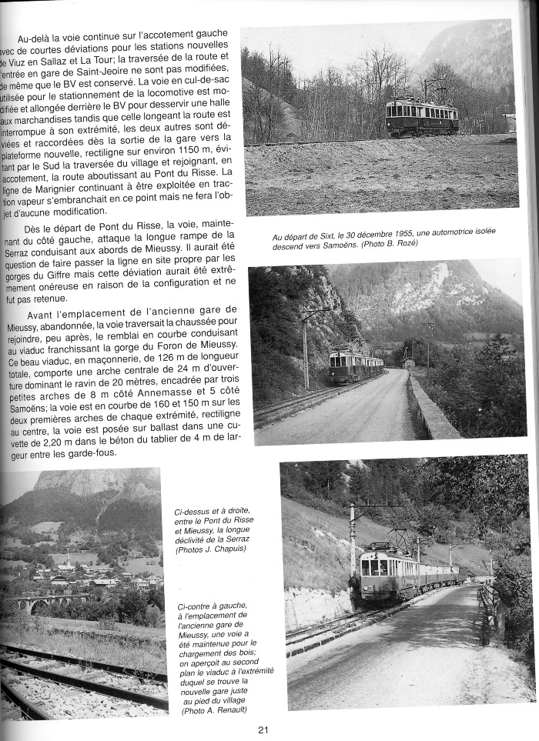
 | C E N Train ANNEMASSE - SIXT (1-0020) | Article sur le train CEN Photos du train sortie de Sixt en haut à droite , Photos du train sur le Pont du Risse en direction de Mieussy. En bas à gauche : Emplacement de l'ancienne gare de Mieussy avec la vue sur le viaduc en bas a droite.
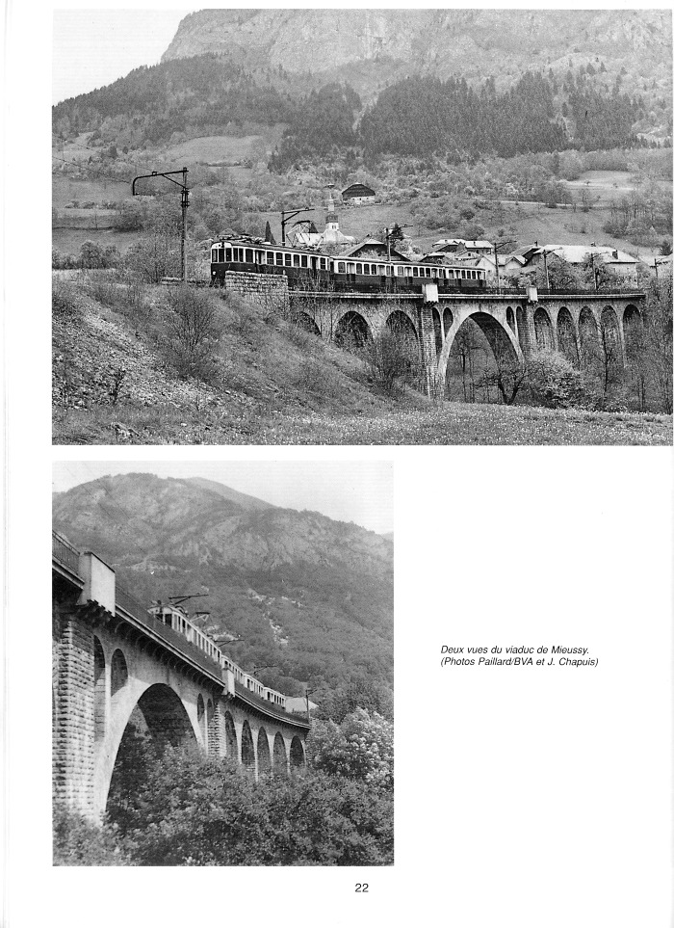
 | C E N Train Annemasse- Sixt (1-0021) | photos du train et vues du viaduc de Mieussy
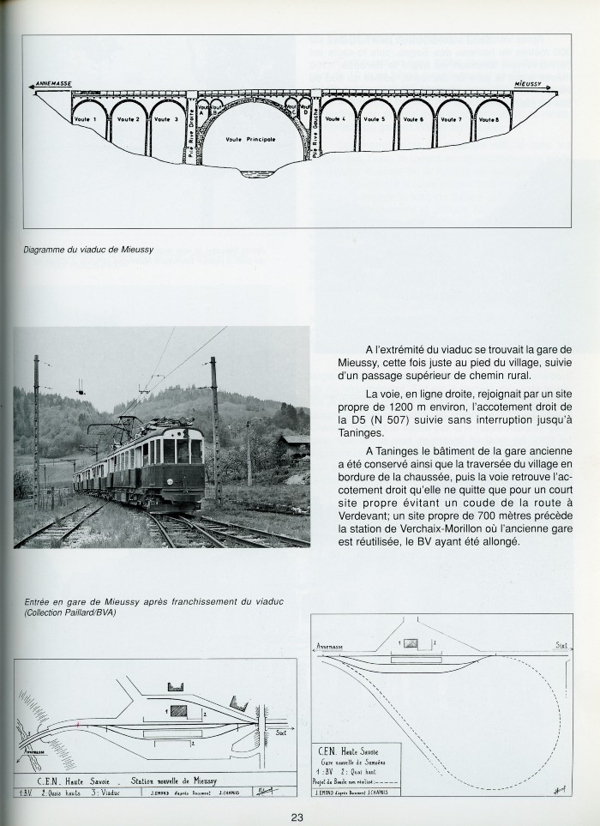
 | C E N Train Annemasse- Sixt (1-0022) | Article avec photo entrée de la gare de Mieussy / en bas plans des gares : station de Mieussy et Nouvelle gare de Samoëns haut de page diagramme du viaduc de Mieussy
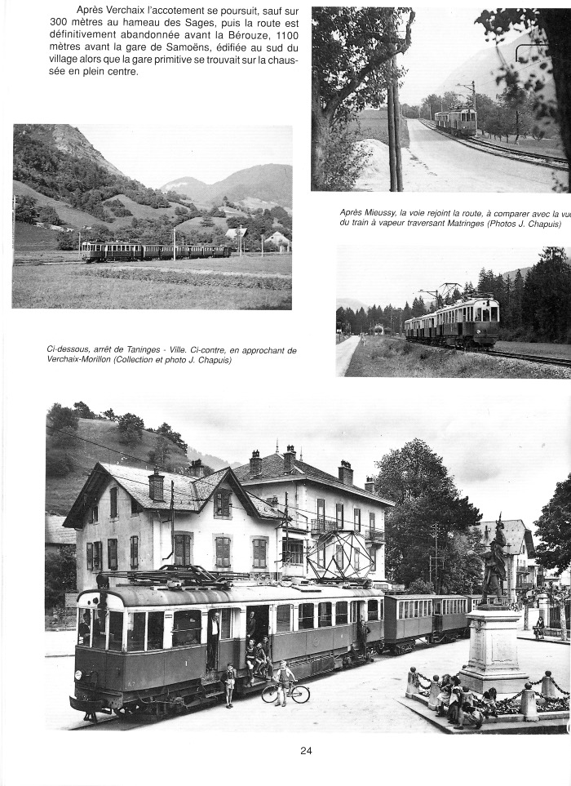
 | C E N Train Annemasse - Sixt (1-0023) | Article et photos en haut vues du train en direction de Verchaix - Morillon Bas de page arrêt en gare de Taninges
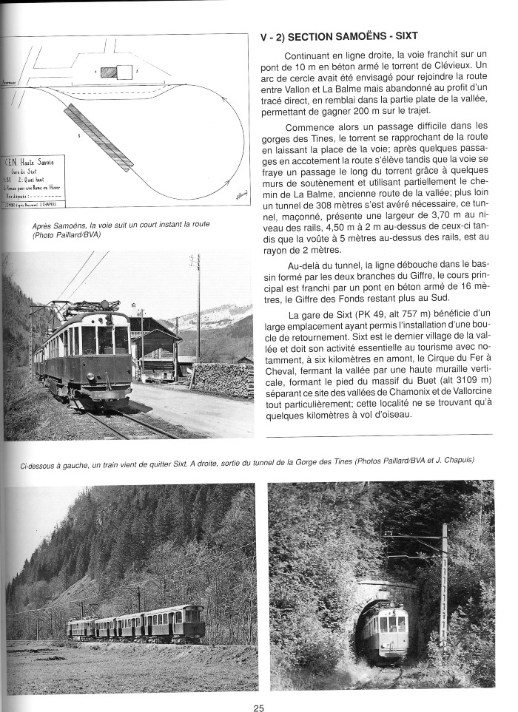
 | C E N Train Annemasse - SIXT (1-014) | Plan de la section Samoëns- Sixt Photo du train C E N après Samoëns Photos de gauche a droite : Train qui quitte Sixt - Sortie du tunnel de la Gorge des Tines
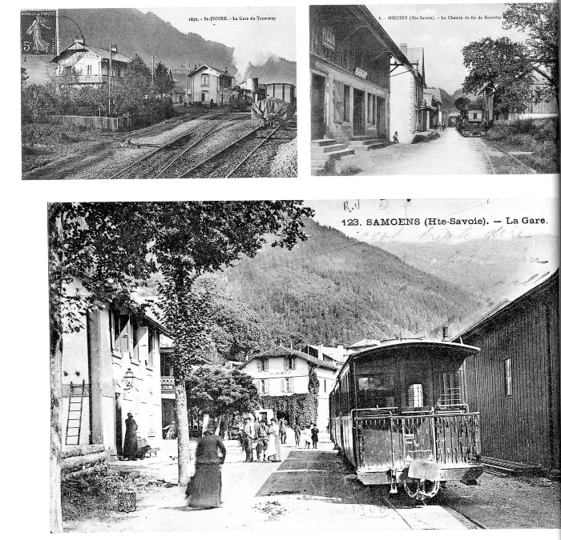 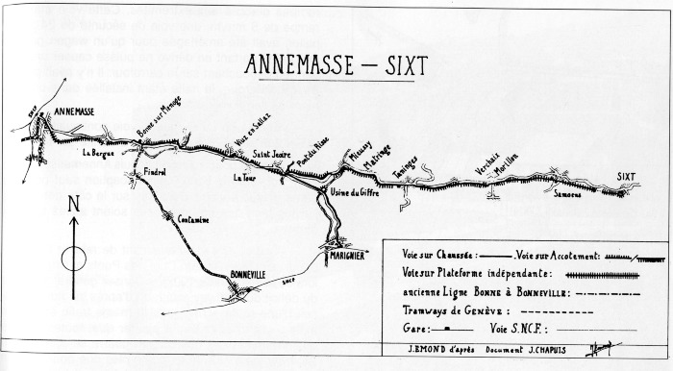 | C E N Train ANNEMASSE - SIXT (1-015) | Plan de J.EMOND d'après le document de J.CHAPUIS : Ligne ANNEMASSE - SIXT
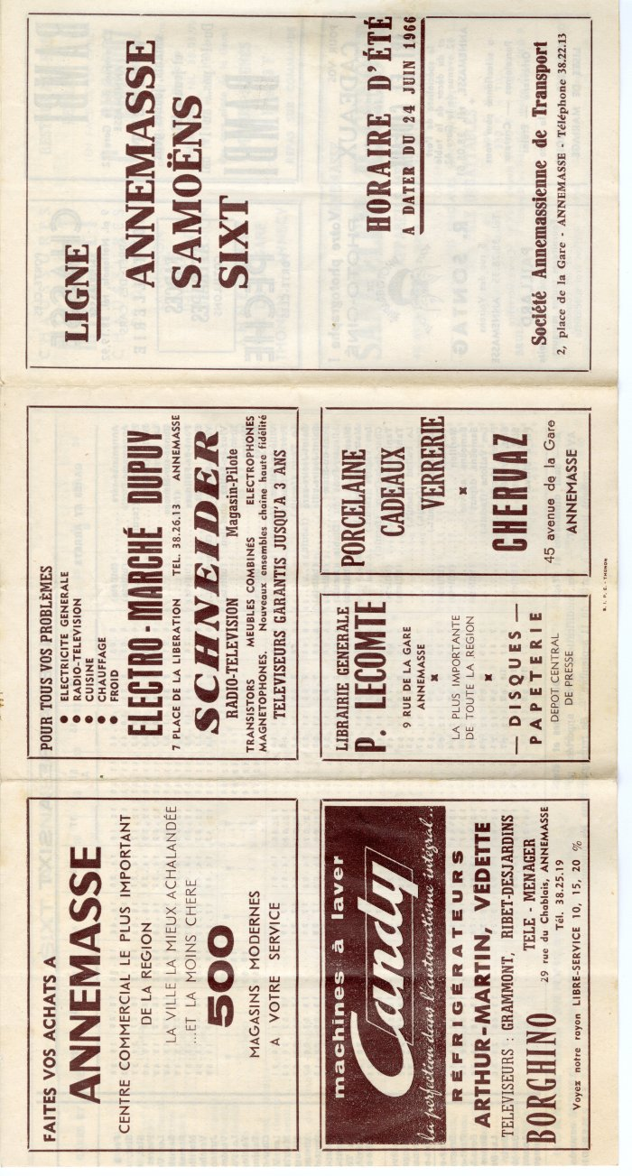
 | Dépliant sur la ligne Annemasse, Samoëns, Sixt 1996 (10-005) | Dépliant sur la ligne Annemasse, Samoëns, Sixt, horaires de l'été 1996
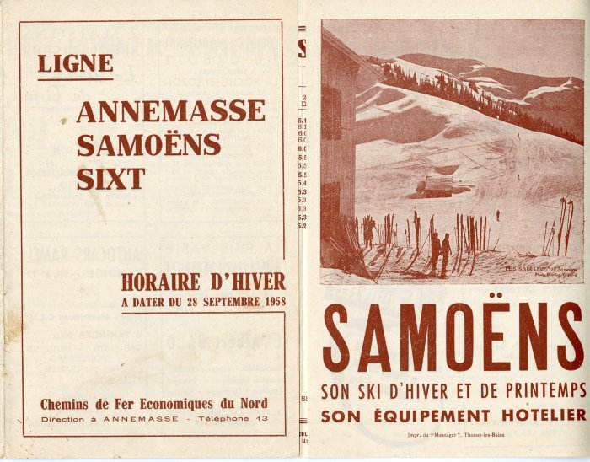 | Dépliant sur la ligne Annemasse, Samoëns, Sixt 1958 (10-006) | Dépliant sur la ligne Annemasse, Samoëns, Sixt horaires d'hiver à partir du 28 septembre 1958
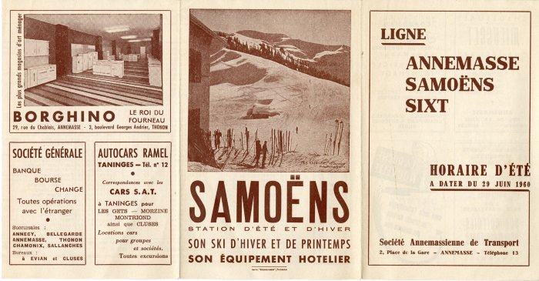 | Dépliant sur la ligne Annemasse, Samoëns, Sixt 1960 (10-007) | Dépliant sur la ligne Annemasse, Samoëns, Sixt horaires d'été à partir du 29 juin 1960
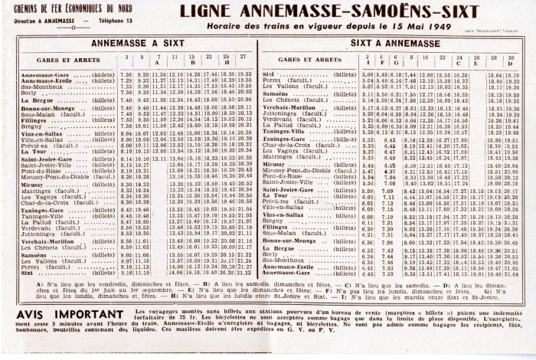 | Dépliant sur la ligne Annemasse, Samoëns, Sixt 1949 (10-008) | Dépliant sur la ligne Annemasse, Samoëns, Sixt horaires depuis le 15 mai 1949
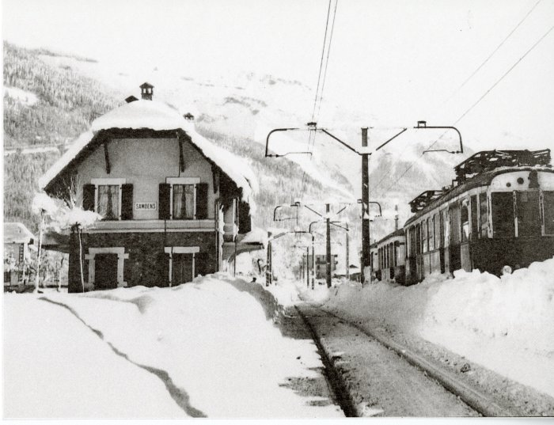 | Photo de la gare de Samoëns l'hiver (10-009) | Photo de la gare de Samoëns l'hiver
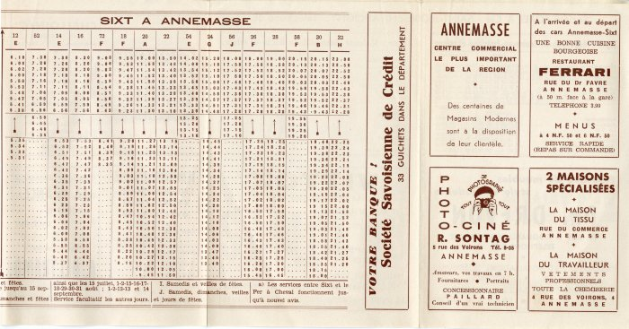 | Dépliant horaires train Annemasse Sixt (10-010) | Dépliant horaires train Annemasse Sixt
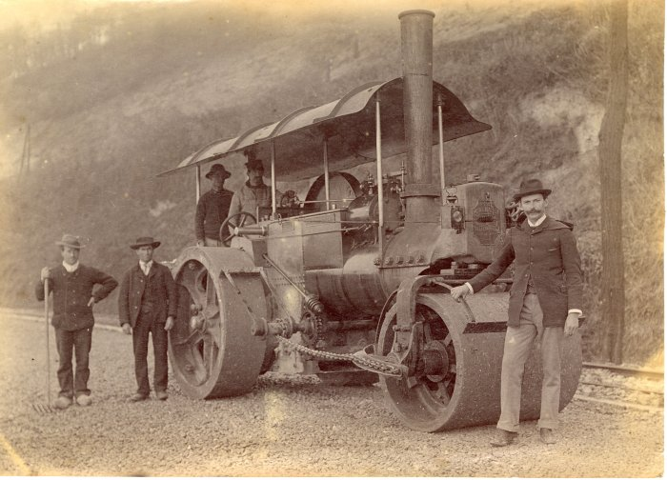 | Photo de la locomotive (10-011) | Photo de la locomotive
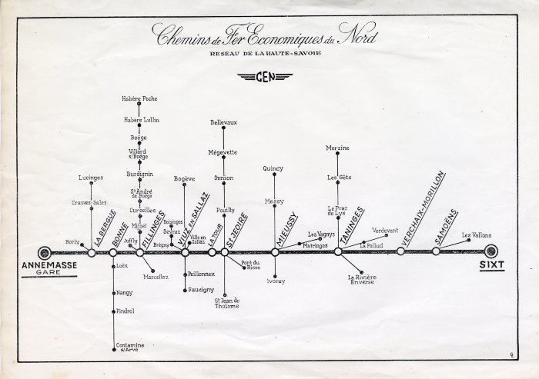 | Réseau des Chemins de Fer Economiques du Nord, Annemasse / Sixt (10-012) | Réseau des Chemins de Fer Economiques du Nord, Annemasse / Sixt
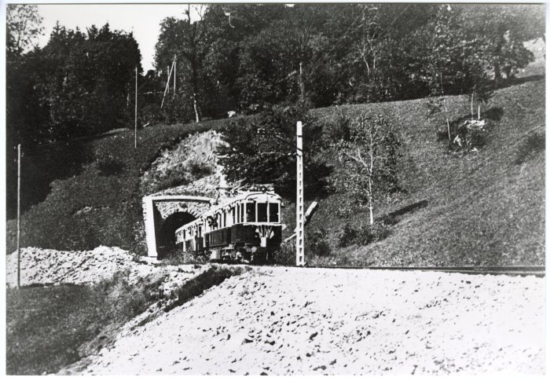 | Photos du train Annemasse / Sixt (10-013) | Photos du train Annemasse / Sixt
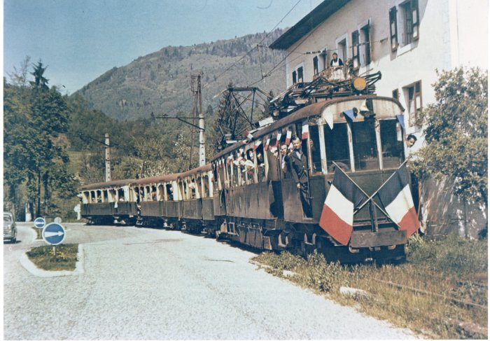 | Photo du train Annemasse / Sixt (10-014) | Photo du train Annemasse / Sixt
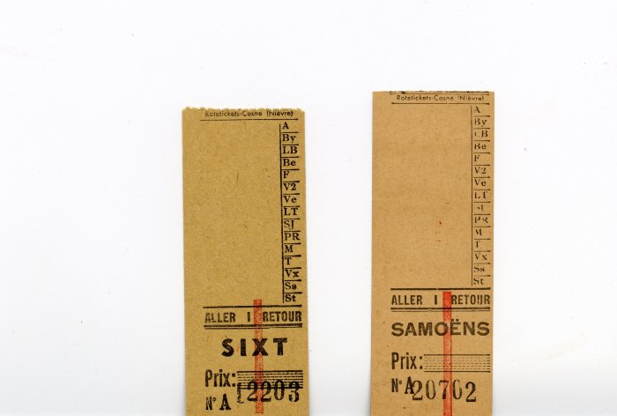 | Billets aller/retour du train Annemasse/Sixt (10-015) | Billets aller/retour du train Annemasse/Sixt Billet Samoëns et Sixt
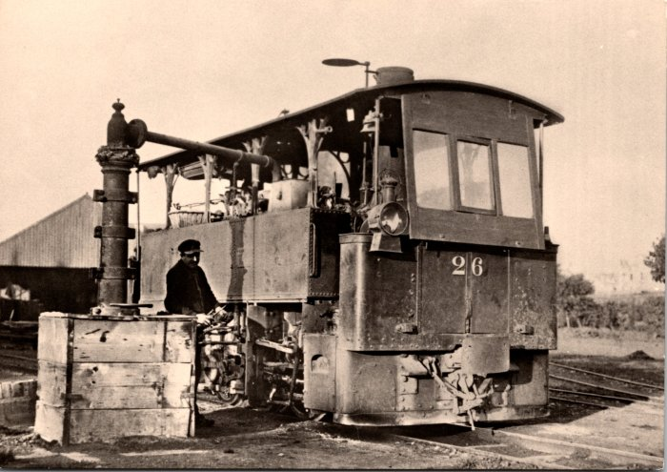 | Locomotive bicabine à Annemasse (2-1249) | Locomotive bicabine à Annemasse
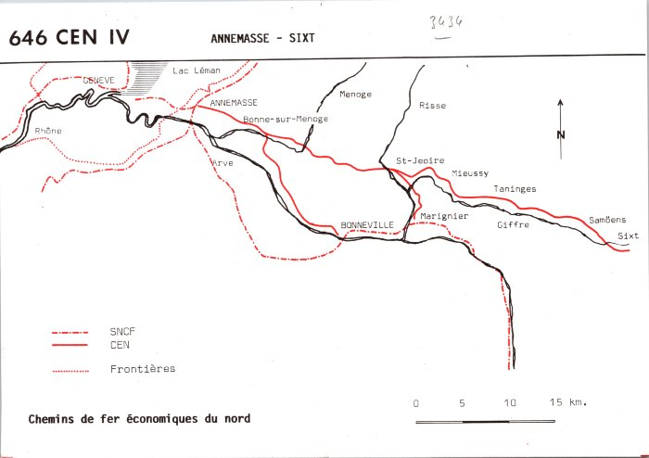 | CEN Annemasse - Sixt (2-1313) | CEN Annemasse - Sixt
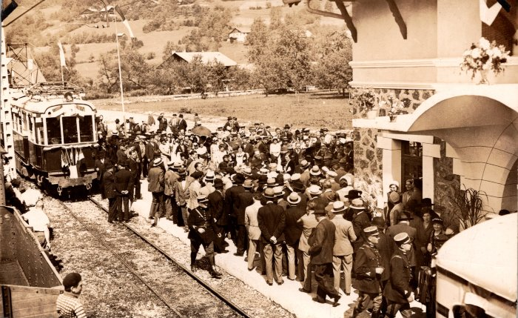 | Inauguration du tramway de Samoens - 1932 (2-1441) | Inauguration du tramway de Samoens - 1932
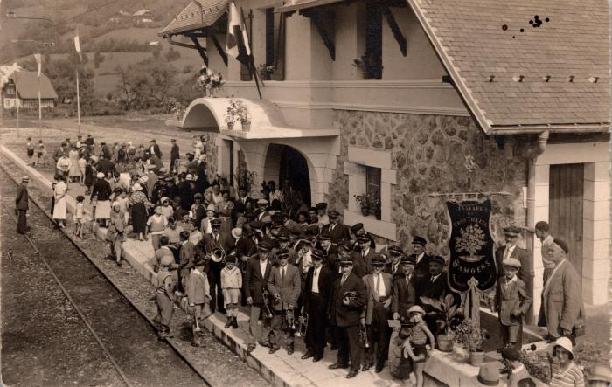 | La Fanfare du Gros Tilleul, Samoëns à la gare (2-1445) | La Fanfare du Gros Tilleul, Samoëns à la gare
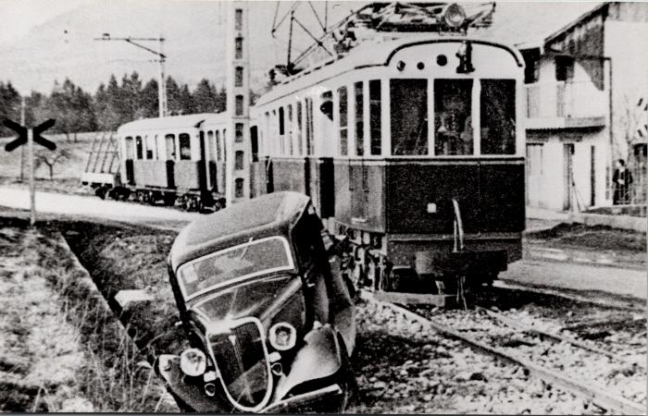 | Accident à la gare (2-1495) | Accident à la gare
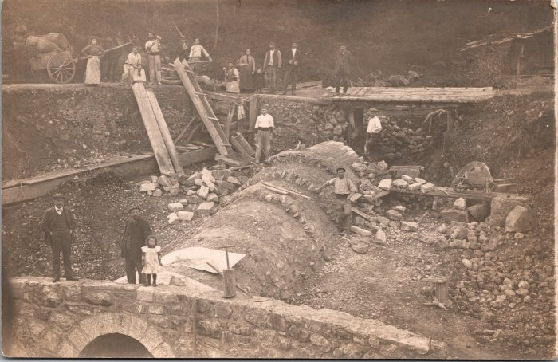 | Travaux pour la construction de la ligne Samoëns-Sixt (2-1518) | Travaux pour la construction de la ligne Samoëns-Sixt La ligne entre Samoëns et Sixt (6km) a été ouverte le 24 août 1932 et a fermée le 15 mai 1959
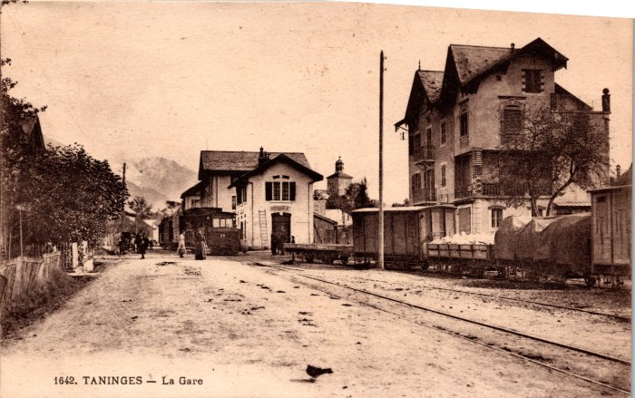 | La Gare de Taninges (2-268) | La Gare de Taninges
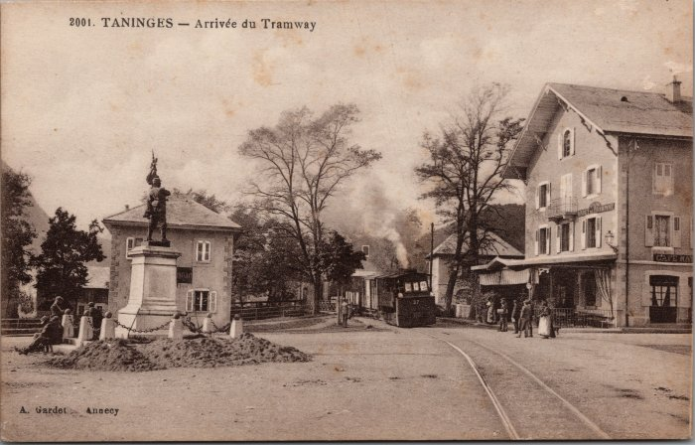 | Arrivée du Tramway à Taninges (2-3260) | Arrivée du Tramway à Taninges
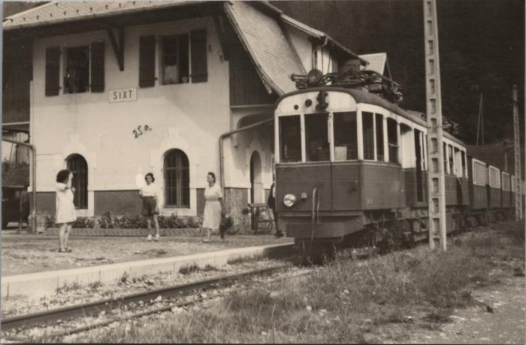 | La Gare de Sixt (2-3758) | La Gare de Sixt
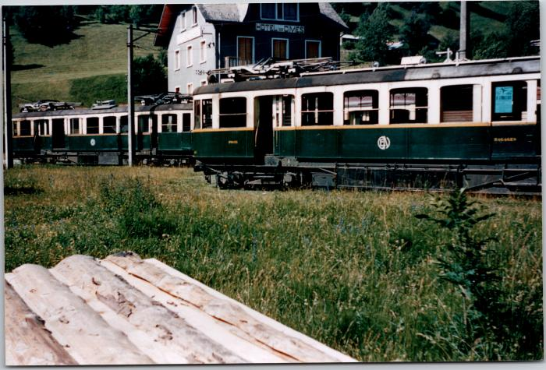 | La gare de Sixt et le train (2-4339) | La gare de Sixt et le train
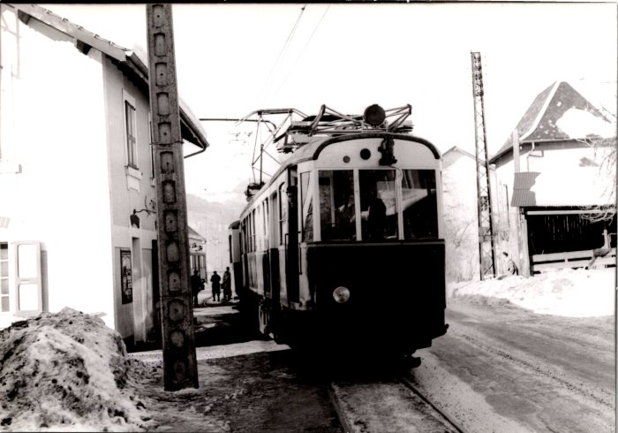 | Carte postale du train le 22 février 1953 (2-675) | Carte postale du train le 22 février 1953
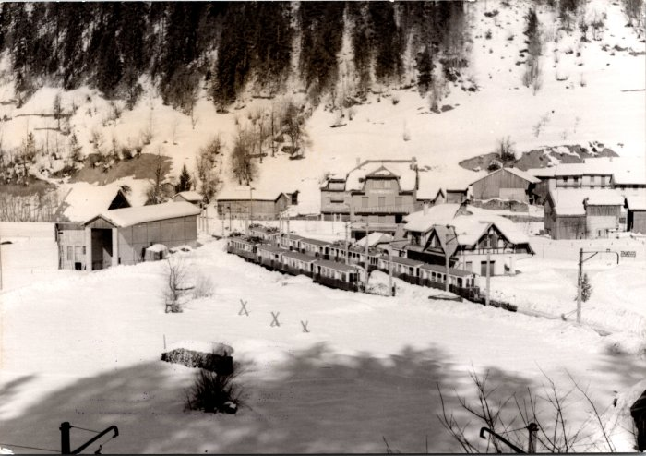 | La gare de Sixt en hiver - 1953 (2-677) | La gare de Sixt en hiver - 1953
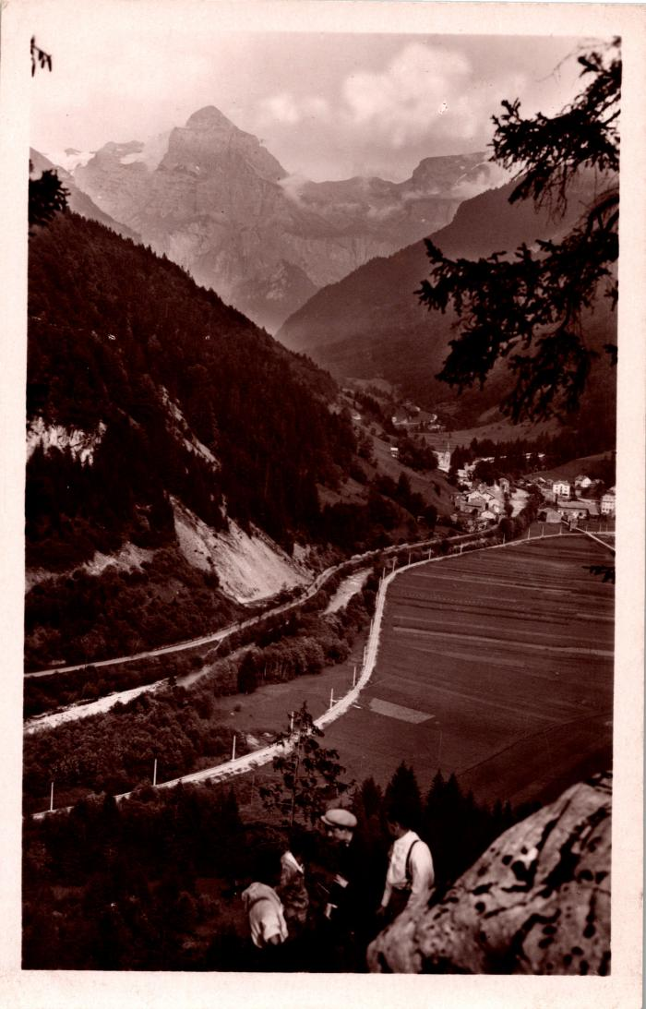
 | La ligne ferroviaire de Sixt vue des anciennes gorges (2-691) | La ligne ferroviaire de Sixt vue des anciennes gorges
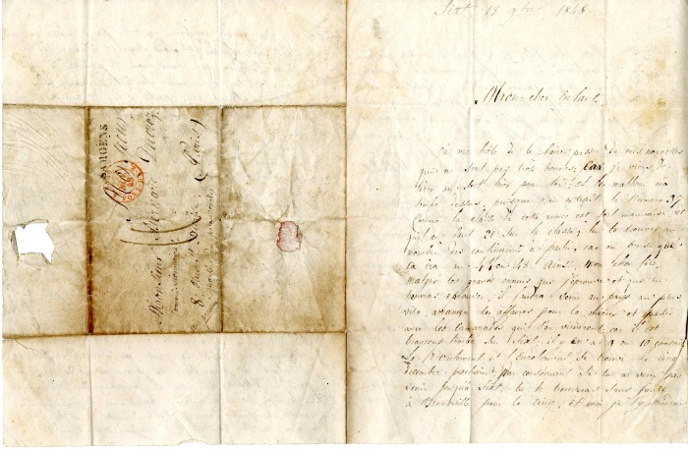 | Lettre pour Bernard Ducrot de son père, 1848 (26-005) | Lettre pour Bernard Ducrot de son père en 1848
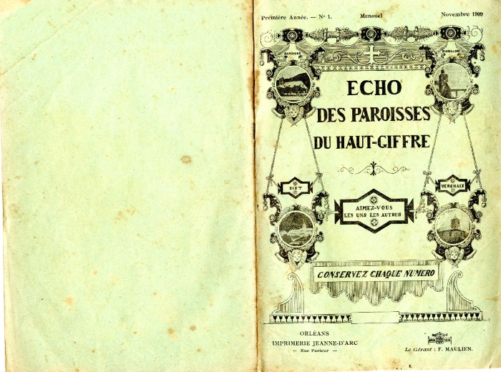 | Bulletin paroissiale du Haut Giffre de novembre 1909 (3-003) | "Echo des paroisses du Haut Giffre" de novembre 1909
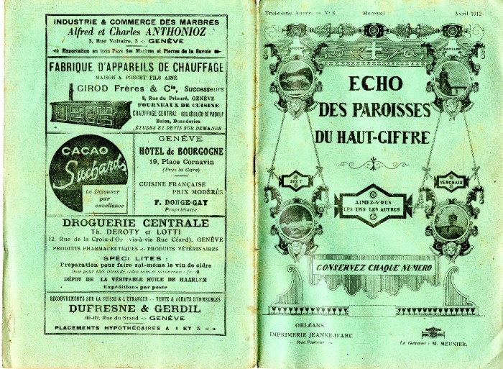 | Bulletin paroissiale du Haut Giffre d'avril 1912 (3-027) | Bulletin paroissiale du Haut Giffre d'avril 1912 Incendie du village de Salvagny le 21 et 22 mars 1912 p5 et 6 Histoire locale du 5 août 1810, le loup dans les montagnes de Gers p14
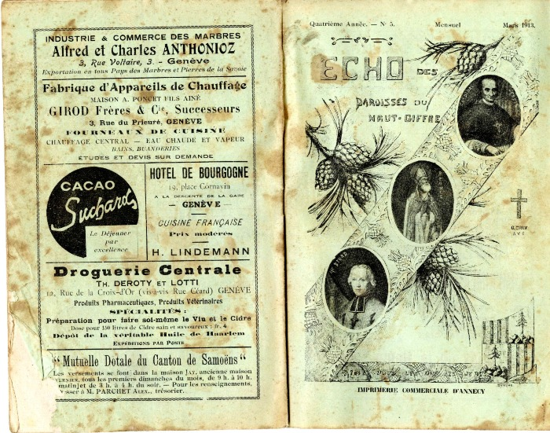 | Bulletin paroissiale du Haut Giffre de mars 1913 (3-036) | Bulletin paroissiale du Haut Giffre de mars 1913 Les cloches des chapelles rurales de Sixt, histoires et inscriptions sur les différentes cloches des chapelles (Passy, le Fay, Nambride etc) p10-11 Le clergé paroissial de Samoëns 1167-1913 suite
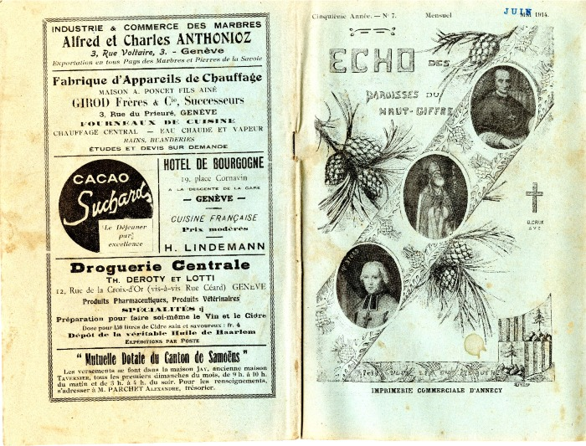 | Bulletin paroissiale du Haut Giffre de juin 1914 (3-051) | Bulletin paroissiale du Haut Giffre de juin 1914
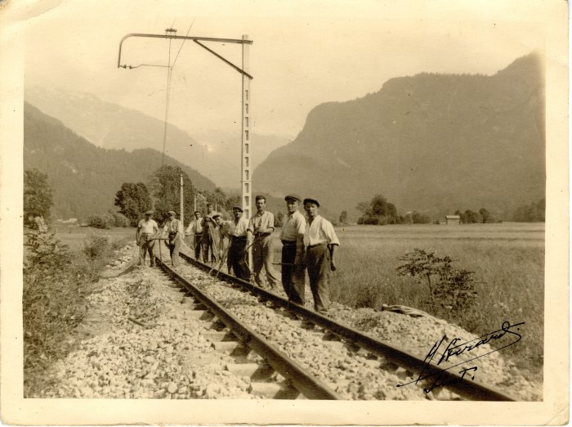 | Prolongement de la ligne de chemin de fer de Samoëns à Sixt - 1932 (40-021) | Prolongement de la ligne de chemin de fer de Samoëns à Sixt - 1932
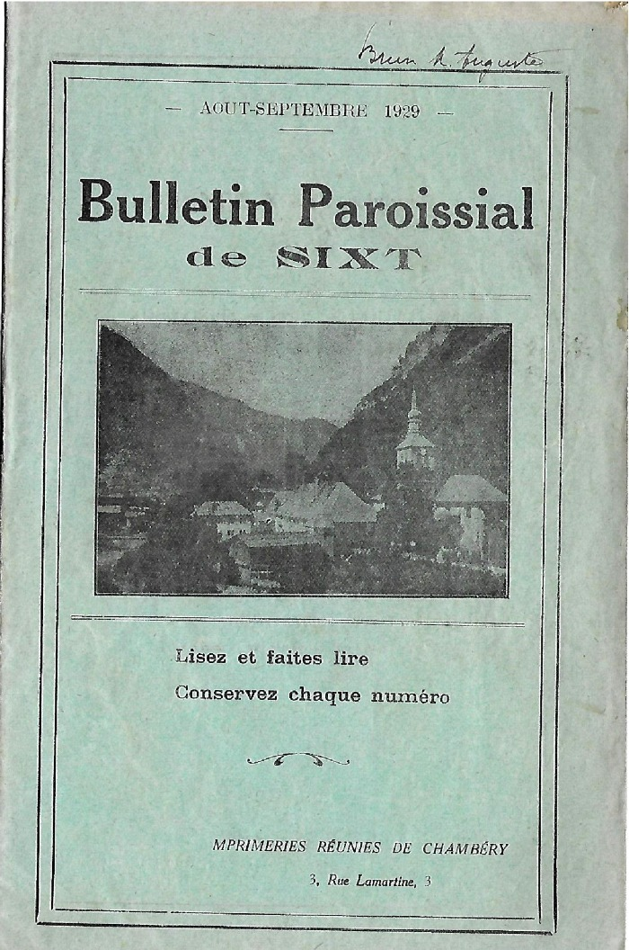
 | Bulletin Paroissial de Sixt d'aout/septembre 1929 (5-013) | Bulletin Paroissial de Sixt d'aout/septembre 1929 Récit d'un abbé partit à la conquête du chardon bleu à Sambet
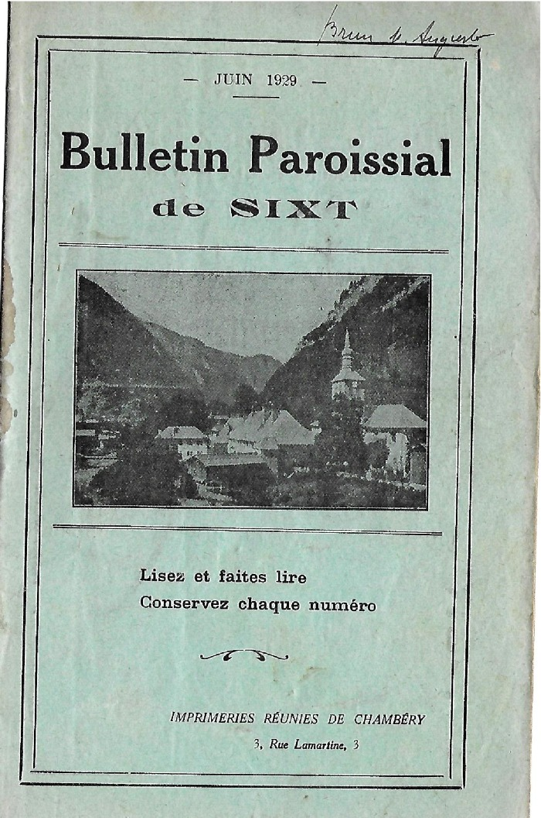
 | Bulletin Paroissial de Sixt de juin 1929 (5-028) | Bulletin Paroissial de Sixt de juin 1929 Les fonderies de Sixt, la tourbe des chalets d'Anterne et le lignite de Sougey
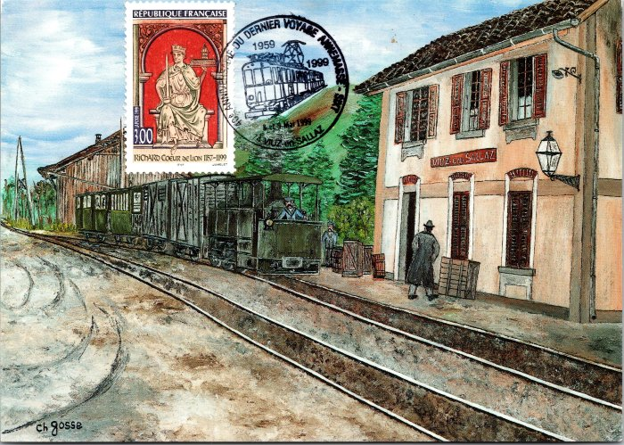 | Carte postale souvenir du dernier voyage du CEN,1999 (54-008) | Carte postale souvenir du dernier voyage du CEN, 1959-1999
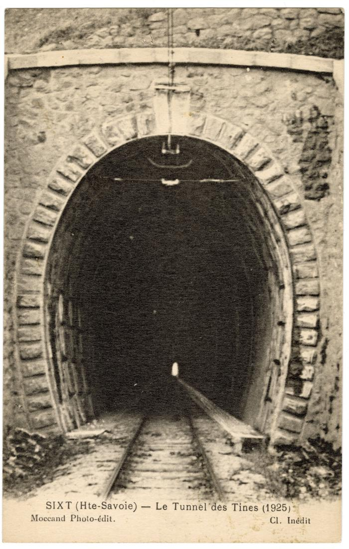
 | Le Tunnel des Tines en 1925 (56-075) | Le Tunnel des Tines en 1925

